分布式缓存
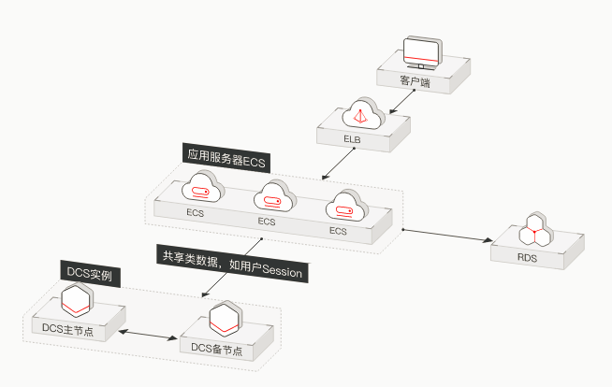
高并发环境下，大量的读写请求涌向数据库，磁盘的处理速度与内存显然不在一个量级，从减轻数据库的压力和提高系统响应速度两个角度来考虑，
一般都会在数据库之前加一层缓存。由于单台机器的内存资源以及承载能力有限，并且，如果大量使用本地缓存，也会使相同的数据被不同的节点存储多份，
对内存资源造成较大的浪费，因此，才催生出了分布式缓存。
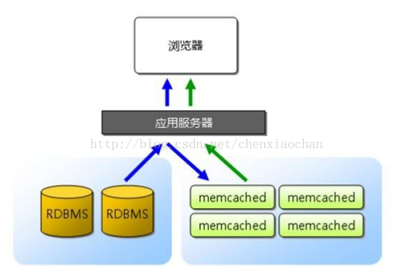
 | memcache是一款开源的高性能的分布式内存对象缓存系统，用于在应用中减少对数据库的访问，
 | 提高应用的访问速度，并降低数据库的负载。为了在内存中提供数据的高速查找能力，
 | memcache使用key-value的形式存储和访问数据，在内存中维护一张巨大的HashTable，
 | 使得对数据查询的时间复杂度降低到O(1)，保证了对数据的高性能访问。内存的空间总是有限的，
 | 当内存没有更多的空间来存储新的数据时，memcache就会使用LRU(LeastRecently Used)算法，
 | 将最近不常访问的数据淘汰掉，以腾出空间来存放新的数据。

分布式session

传统的应用服务器，如tomcat、jboss等等，其自身所实现的session管理大部分都是基于单机的，对于大型分布式网站来说，支撑其业务的远远不止是一台服务器，而是一个分布式集群，
请求在不同服务器之间跳转，需要保持服务器之间的session同步。传统网站一般通过将一部分数据存储在cookie中，来规避分布式环境下session的操作，这样做弊端很多，
一方面cookie的安全性一直广为诟病，并且，cookie存储数据的大小是有限制的，随着移动互联网的发展，很多情况下还得兼顾移动端的session需求，使得采用cookie来进行session同步的
方式弊端更为凸显。分布式session正是在这种情况下应运而生的。
一种分布式session解决方案
前端用户请求经过随机分发之后，可能会命中后端任意的webserver，并且，webserver也可能会因为各种不确定的原因宕机，这种情况下，session是很难在集群间同步的，
而通过将session以sessionid作为key，保存到后端的缓存集群中，使得不管请求如何分配，即便是webserver宕机，也不会影响其他的web server通过sessionid从cacheserver中获得session，
这样，即实现了集群间的session同步，又提高了webserver的容错性。
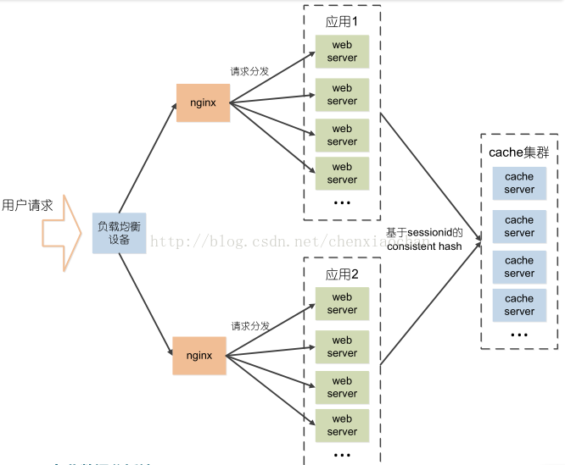
 |  | 缓存的容灾
 |  | 业务强依赖缓存,缓存需做到容灾:
 |  | 1.双机房相互备份
 |  | 2.数据复制多份,单台缓存失效,集群间能够自动复制和备份
 |  | 3.数据库留有余量
 |  | 4.万兆网卡

华为分布式缓存服务（DCS）在互联网类应用的场景

